LISTE
 | www.atakale.com
+90 12 425 2200

FİYAT LİSTESİ 01-06-2025
NO | RESİM | KOD | TANIM | ÖZELLİK | MARKA | BİRİM | NET FİYAT USD KDV HARİÇ | STOK DURUM
SOLAR AKILLI İNVERTER
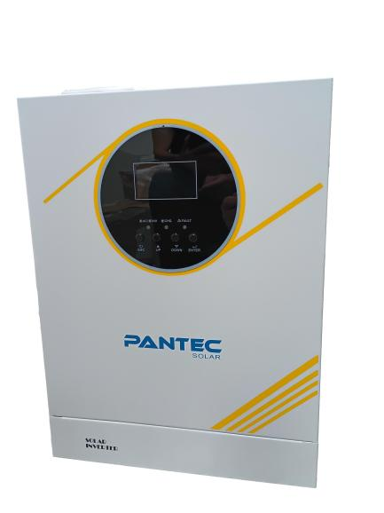
1 |  | GA2012 | Akıllı Mppt Yuksek Voltaj 12 V | 1.6 KW 100 a Mppt 40-500v Panel giriş voltajı 60 a AC sarj kapasitesi Akulu Calısma | Pantec | AD. | 165 | Yolda
2 |  | GA3024 | Akıllı Mppt Yuksek Voltaj 24 V | 3 KW 100 a Mppt40-500v Panel giriş voltajı 60 a AC sarj kapasitesi Akulu Calısma | Pantec | AD. | 185 | VAR
3 |  | GA3624 | Akıllı Mppt Yuksek Voltaj 24 V | 3 KW 100 a Mppt 90-500v Panel giriş voltajı Max 3000 w panel girişi 60 a AC sarj kapasitesi Akusuz Calısma | Pantec | AD. | 225 | VAR
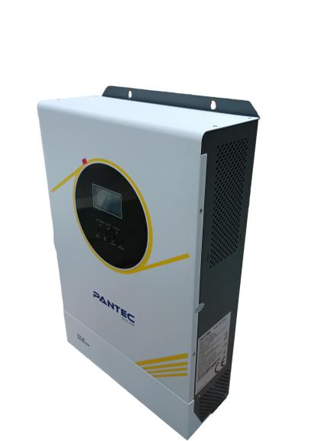
4 |  | GA4024 | Akıllı Mppt Yuksek Voltaj 24 V | 4 KW 100 a Mppt 90-500v Panel giriş voltajı 80 a AC sarj kapasitesi, Akusuz calısma Wifi Function | Pantec | AD. | 263 | Yolda
5 |  | GA6248 | Akıllı Mppt Yuksek Voltaj 48 V | 6.2 KW 100 a Mppt 90-500v Panel giriş voltajı 80 a AC sarj kapasitesi, Akusuz calısma Wifi Function | Pantec | AD. | 360.00 | VAR
6 |  | GA11048 | Akıllı Mppt Yuksek Voltaj 48 V | 11 KW 150 a Mppt 90-500v Panel giriş voltajı 60 a AC sarj kapasitesi, Akusuz calısma Wifi Function | Pantec | AD. | 780.00 | VAR
AKÜ GRUBU - JEL, AGM, ELEKTRİKLİ BİSİKLET
7 | 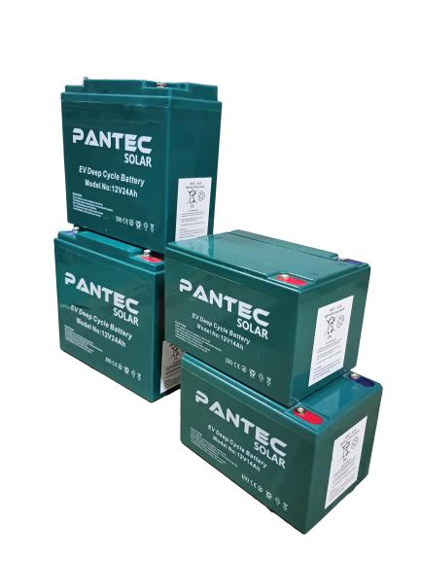 | 12V24AH | ELEKTRİKLİ BİSİKLET - SANDALYE AKÜSÜ | 24AH-12V BOY:180 EN:76 YÜKSEKLİK:170 AĞIRLIK:6.5KG | Pantec | AD. | 27 | VAR
8 |  | LPGS100-12 | JEL AKÜ | 100AH-12V BOY:330 EN:173 YÜKSEKLİK:212 AĞIRLIK:30.5KG | Pantec | AD. | 130 | VAR
9 | 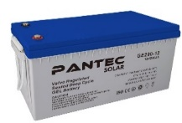 | LPGS150-12 | JEL AKÜ | 150AH-12V BOY:483 EN:170 YÜKSEKLİK:238 AĞIRLIK:44KG | Pantec | AD. | 195 | VAR
10 |  | LPGS200-12 | JEL AKÜ | 200AH-12V BOY:223 EN:120 YÜKSEKLİK:175 AĞIRLIK:60KG | Pantec | AD. | 260 | VAR
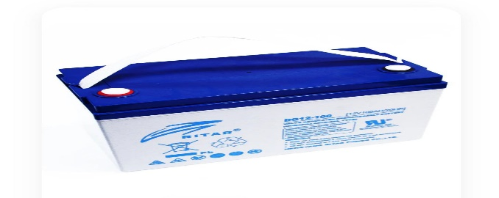
11 |  | DG12 100 | JEL AKÜ | 100AH-12V BOY:328 EN:172 YÜKSEKLİK:222 AĞIRLIK:29KG | Ritar | AD. | 148 | VAR
12 |  | DG12 150 | JEL AKÜ | 150AH-12V BOY:483 EN:170 YÜKSEKLİK:240 AĞIRLIK:43KG | Ritar | AD. | 218 | VAR
13 |  | DG12 200 | JEL AKÜ | 200AH-12V BOY:522 EN:240 YÜKSEKLİK:219 AĞIRLIK:57KG | Ritar | AD. | 295 | VAR
LİTYUM AKÜ (LİFEPO4)
14 |  | PSLFP 12100 | LİFEPO4 LİTYUM AKÜ 12.8V 100AH 1280Wh M8 | 100AH-12.8V BOY:328 EN:172 YÜKSEKLİK:215/220MM AĞIRLIK:13.1KG; MAX ŞARJ 50AH; MAX DEŞARJ 100AH | Pantec | AD. | 225 | VAR
15 |  | PSLFP 12200 | LİFEPO4 LİTYUM AKÜ 12.8V 200AH 2560Wh M8 | 200AH-12.8V BOY:522 EN:238 YÜKSEKLİK:218/220MM AĞIRLIK:27KG; MAX ŞARJ 50AH; MAX DEŞARJ 100AH | Pantec | AD. | 400 | VAR
16 |  | PSLFP 24100 | LİFEPO4 LİTYUM AKÜ 245.6 100AH 1280Wh M8 4S2P | 200AH-12.8V BOY:522 EN:238 YÜKSEKLİK:218/220MM AĞIRLIK:27KG; MAX ŞARJ 100AH; MAX DEŞARJ 200AH | Pantec | AD. | 510 | VAR
17 | 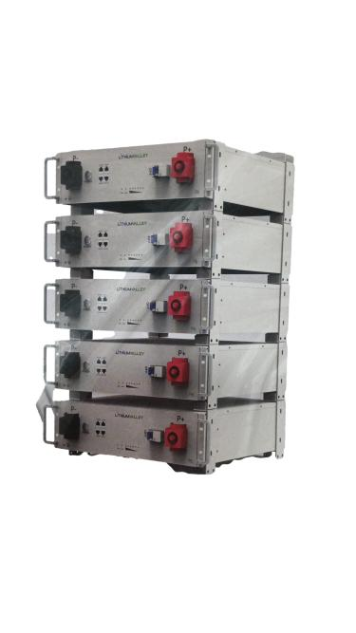 | R5-5A | LİFEPO4 AKÜ 51.2V 100AH KASET TİPİ, 1C DEŞARJ | 5.12kWh Rack style LiFePO4 Capacity: 51.2V 100Ah (5120Wh) Operate voltage: 47~56.2V Max charge current: 50A Max discharge current: 100A Max output power：5KW Net size: 450*444*133mm Warranty: 5years with bluetooth | Lithum Valley | AD. | 925 | VAR
Pompa Sürücüleri
18 |  | FU9000SI-2R2G-SS2 | 2.2KW 220V Sürücü | MPPT DC Voltaj aralıgı 200-450 V, Monofaz 1P 3P | Pantec | AD. | 165 | VAR
19 |  | FU9000SI-4R4G-9 | 4 kW 380V Sürücü | MPPT DC Voltaj aralıgı 300-900 V, Uc Faz 380 V | Pantec | AD. | 200 | VAR
20 |  | FU9000SI-5R5G-9 | 5.5kW 380V Sürücü | MPPT DC Voltaj aralıgı 300-900 V, Uc Faz 380 V | Pantec | AD. | 250 | VAR
21 |  | FU9000SI-7R5G-9 | 7.5 kW Sürücü 380V | MPPT DC Voltaj aralıgı 300-900 V, Uc Faz 380 V | Pantec | AD. | 285 | VAR
22 |  | FU9000SI-011G-9 | 11 kW Sürücü 380V | MPPT DC Voltaj aralıgı 300-900 V, Uc Faz 380 V | Pantec | AD. | 340 | VAR
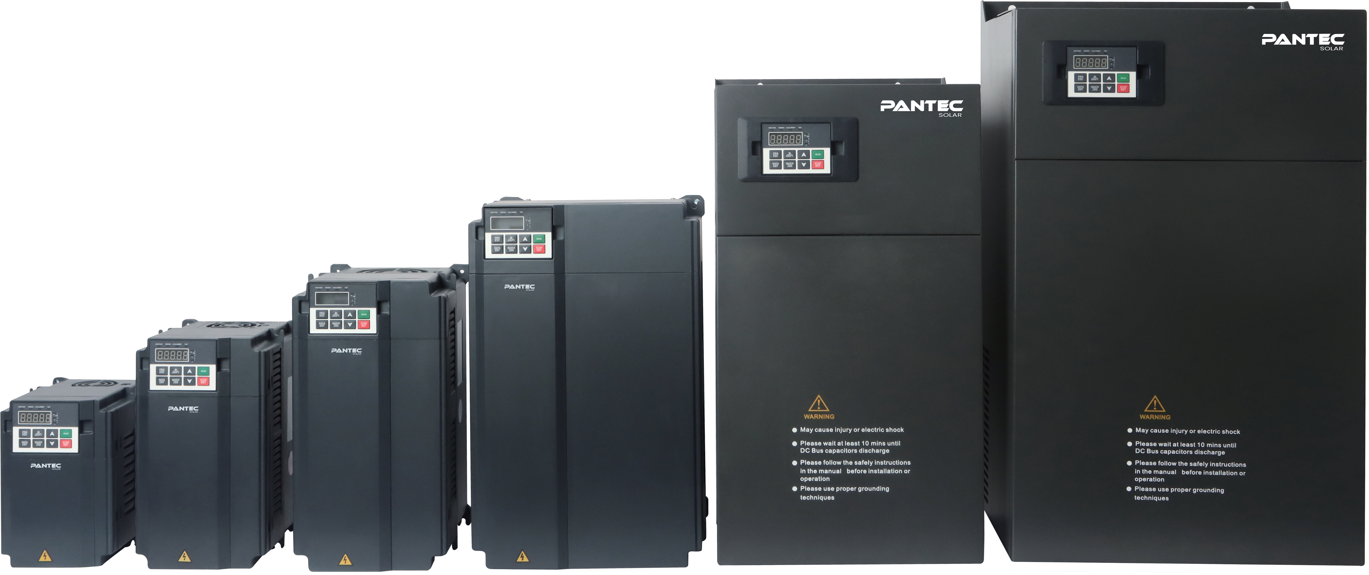
23 |  | FU9000SI-030G-9 | 30 kW Sürücü 380V | MPPT DC Voltaj aralıgı 300-900 V, Uc Faz 380 V | Pantec | AD. | 780 | VAR
24 |  | FU9000SI-045G-9 | 45 kW Sürücü 380V | MPPT DC Voltaj aralıgı 300-900 V, Uc Faz 380 V | Pantec | AD. | 1,225 | VAR
25 |  | FU9000SI-055G-9 | 55 kW Sürücü 380V | MPPT DC Voltaj aralıgı 300-900 V, Uc Faz 380 V | Pantec | AD. | 1,400 | VAR
DC SOLAR POMPALAR
26 |  | 3SC1.7-80-24-210 | SOLAR DALGIÇ POMPA DC 3", 24V 210W Qmax:1,8m3/h, Hmax:80m | SOLAR DALGIÇ POMPA 3", 24V 210W 8A, VMP 24-48V, VOC<55V, PV PANEL >1,3*POMPA GÜCÜ, Qmax:1,8m3/h, Hmax:80m, ÇIKIŞ 0,75" | PANTEC | AD. | 195 | VAR
27 |  | 3SS4.5-95-72-750 | SOLAR DALGIÇ POMPA DC 4", 48V 750W Qmax:4.5 m3/h, Hmax:95 m | SOLAR DALGIÇ POMPA, 72V 750 W VMP 72-144V, VOC<150V, PV PANEL >1,3*POMPA GÜCÜ, Qmax:4.5 m3/h, Hmax:95m, ÇIKIŞ 1,25"/ | PANTEC | AD. | 280 | VAR
28 |  | 3SS6-95-110-1500 | SOLAR DALGIÇ POMPA DC ", 110V 1500W Qmax:6m3/h, Hmax:95m | SOLAR DALGIÇ POMPA, 110V 1500 W VMP 110-192V, VOC<210V, PV PANEL >1,3*POMPA GÜCÜ, Qmax:4m3/h, Hmax:95m, ÇIKIŞ 1,25"/ | PANTEC | AD. | 300 | VAR
29 |  | 4SS4-140-96-1300 | SOLAR DALGIÇ POMPA DC, 96V 1300W Qmax:4m3/h, Hmax:140m | SOLAR DALGIÇ POMPA 4", 96V 1300W 13,5A, VMP 96-192V, VOC<210V, PV PANEL >1,3*POMPA GÜCÜ, Qmax:4m3/h, Hmax:140m, ÇIKIŞ 1,25" | PANTEC | AD. | 315 | VAR
30 |  | 4SS4.5-203-110-1500 | SOLAR DALGIÇ POMPA DC, 110V 1500W Qmax:4,5m3/h, Hmax:203m | SOLAR DALGIÇ POMPA 4", 110V 1500W 13,5A, VMP 110-192V, VOC<210V, PV PANEL >1,3*POMPA GÜCÜ, Qmax:4,5m3/h, Hmax:203m, ÇIKIŞ 1,25" | PANTEC | AD. | 338 | VAR
31 |  | 4SS-10-150-300-2200-A/D | SOLAR DALGIÇ POMPA DC, 110V 2200W Qmax:11m3/h, Hmax:150m | SOLAR DALGIÇ POMPA 4", 110V 1500W, VMP 90-4302V, VOC<430V, PV PANEL >1,3*POMPA GÜCÜ, Qmax:11m3/h, Hmax:150m, ÇIKIŞ 1,25" | PANTEC | AD. | 435 | VAR
32 |  | SPM-55-17-110-1500 | SOLAR DALGIÇ POMPA DC, 1500W Qmax:17m3/h, Hmax:50 m | SOLAR DALGIÇ POMPA 4" AC-DC , 2200W, VMP 110-192V, PV Panel >1,3*Pompa Gücü, Qmax:11m3/h, Hmax:125m, Çıkış 3*3" IP54 Kontrol ünitesi, IP68 Pompa | PANTEC | AD. | 390 | VAR
SOLAR GÜNEŞ PANELLERİ
33 |  | PSM155M | Pantec 155W M3 Bigcell Mono 48 | 155 W 1066 x 706 x 30mm 11 kg | PANTEC | AD. | #REF! | VAR
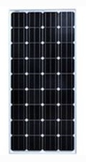
34 |  | PSM205M | Pantec 205W M3 Bigcell Mono 36 | 205 W 1496x678x30mm - 13,0kg | PANTEC | AD. | #REF! | VAR
35 |  | PSM205M | Pantec 205W Half Cut Mono 64 Cell | 205 W 1496x678x30mm - 13,0kg | PANTEC | AD. | #REF! | VAR
36 |  | PSM230M | Pantec 230W Half Cut Mono 72 Cell | 230 W 1575x705x35mm-14,0kg | PANTEC | AD. | #REF! | VAR
37 |  | PSM340M | Pantec 340W M3 Bigcell Mono 60 | 340 W 1001x1660x35mm - 18,0kg | PANTEC | AD. | #REF! | VAR
38 |  | PSM410M | Pantec 410W M3 Bigcell Mono 72 | 410 W 1987x1001x35mm - 23,0kg | PANTEC | AD. | #REF! | VAR
39 |  | PSM455M | Pantec 455W Half Cut Mono 144 | 455 W 2095x1039x35mm-26,0kg | PANTEC | AD. | #REF! | VAR
32 |  | PSM550M | Pantec 550W Half Cut Mono 144 | 550 W 2279x1134x35mm 33 kg | PANTEC | AD. | #REF! | VAR
33 |  | PSM585M | Pantec 585W Half Cut Mono 144 | 585 W 2279x1134x30mm 34 kg | PANTEC | AD. | #REF! | VAR
SOLAR ŞARJ KONTROL CİHAZLARI PWM & MPPT
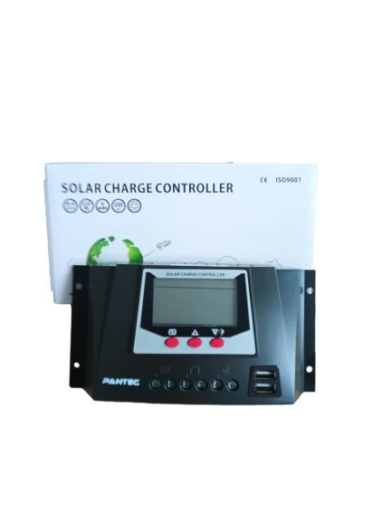
34 |  | WP3024 | 30A PWM Şarj Kontrol Cihazı | 12/24 V PWM 30 amper USB Cıkıs | JUTA | AD. | 18.00 | VAR
35 |  | WP4024 | 40A PWM Şarj Kontrol Cihazı | 12/24 V PWM 40 amper USB Cıkıs | JUTA | AD. | 29.00 | VAR
36 |  | WP6048 | 60A PWM Şarj Kontrol Cihazı | 12/24/36/48 V PWM 60 amper USB Cıkıs | JUTA | AD. | 38.00 | VAR
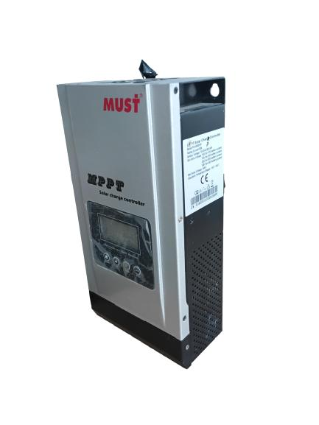
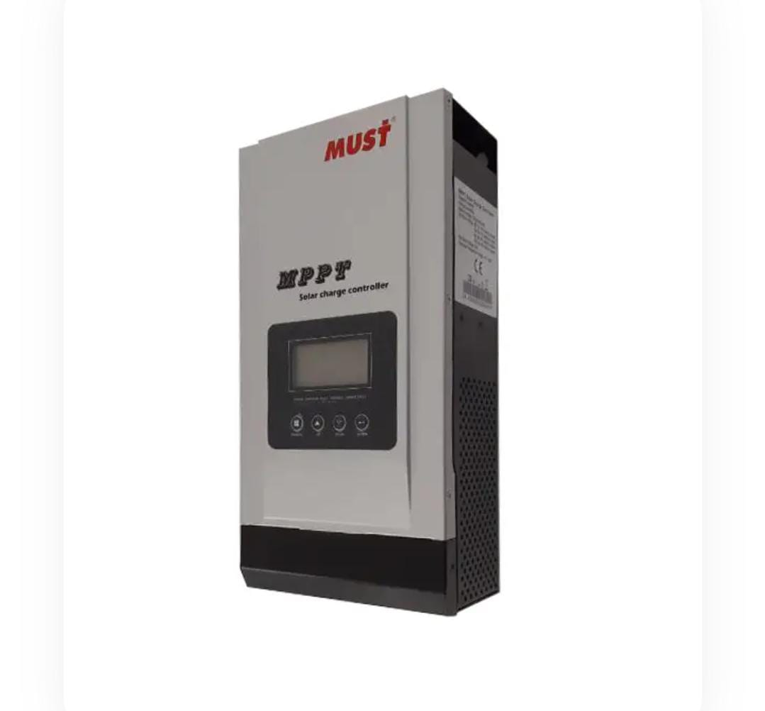
37 |  | MPPT60 | 60A MPPT Şarj Kontrol Cihazı | 12/24/36/48 V Mppt 60 amper USB Cıkıs | MUST | AD. | 135.00 | YOK
38 |  | MPPT80 | 80A MPPT Şarj Kontrol Cihazı | 12/24/36/48 V Mppt 80 amper USB Cıkıs | MUST | AD. | 150.00 | VAR
39 |  | MPPT100 | 100A MPPT Şarj Kontrol Cihazı | 12/24/36/48 V Mppt 80 amper USB Cıkıs | MUST | AD. | 180.00 | VAR
Kablo-Sigorat-Montaj Aksam Parca Grubu
40 | 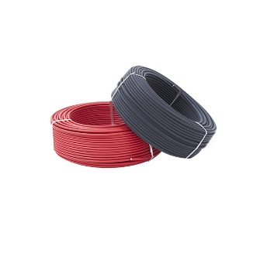 | SK-4K | SOLAR KABLO | ÇİFT İZOLASYON 4mm2 KIRMIZI | PANTEC | M | 0.85 | VAR
41 |  | SK-4S | SOLAR KABLO | ÇİFT İZOLASYON 4mm2 SİYAH | PANTEC | M | 0.85 | VAR
42 |  | SK-6K | SOLAR KABLO | ÇİFT İZOLASYON 6mm2 KIRMIZI | PANTEC | M | 1.00 | VAR
43 |  | SK-6S | SOLAR KABLO | ÇİFT İZOLASYON 6mm2 SİYAH | PANTEC | M | 1.00 | VAR
44 |  | SK-25K | AKÜ BAĞLANTI KABLOSU 25MM2 KIRMIZI | NYAF KABLO-AKÜ BAĞLANTI | PANTEC | M | 4.00 | VAR
45 |  | SK-25S | AKÜ BAĞLANTI KABLOSU 25MM2 SİYAH | NYAF KABLO-AKÜ BAĞLANTI | PANTEC | M | 4.00 | VAR
46 |  | KON-01 | MC4 BAĞLANTI SETİ (ÇİFT) | IP68 KORUMA PV MAX 1000V, 2.5MM2 4MM2 VE 6MM2 KABLO BAĞLANTI, MAKS. AKIM 30A, KALAY KAPLI BAKIR TERMİNAL, TÜV, CE, ROHS ONAYLI | PANTEC | SET | 0.75 | VAR
47 |  | KON-02 | 2'Lİ T BRANCH PARALEL KON. (ÇİFT) | IP68 KORUMA | PANTEC | SET | 3.40 | YOK
48 |  | KON-03 | 3'LU T BRANCH PARALEL KON. (ÇİFT) | IP68 KORUMA | PANTEC | SET | 5.25 | YOK
49 |  | ALU-01 | Orta Tutucu | ORTA TUTUCU GALVANİZ SET | PANTEC | AD. | 1.20 | VAR
50 |  | ALU-02 | Sonlandırıcı | SONLANDIRICI GALVANİZ SET | PANTEC | AD. | 1.20 | VAR
51 |  | ALU-03 | RAY | Sigma 30 cm profil | PANTEC | AD. | 2.50 | VAR
52 |  | ALU-04 | RAY | Sigma 55 cm profil | PANTEC | AD. | 3.75 | VAR
53 | 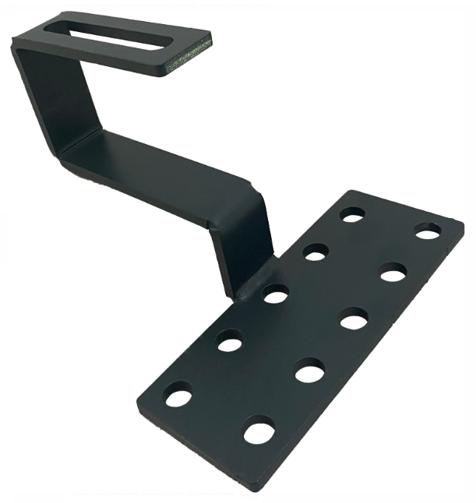 | ALU-05 | Kiremit Catı Ayagı | Kiremit Catı Ayagı | PANTEC | AD. | 4.95 | YOK
54 |  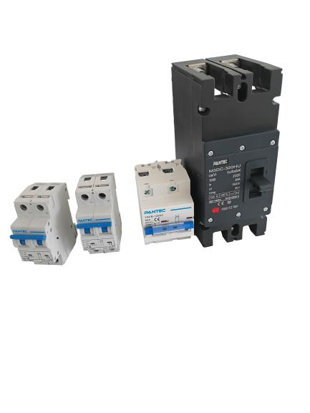 | DCB01 | DC KESICI | 16 A 550 v kesici | PANTEC | AD. | 6.00 | VAR
55 |  | DCB02 | DC KESICI | 25A 550 V kesici | PANTEC | AD. | 6.00 | VAR
56 |  | DBC03 | DC KESICI | 40A 125V kesici | PANTEC | AD. | 6.00 | VAR
57 |  | DCB04 | DC KESICI | 63A 125 V kesici | PANTEC | AD. | 6.00 | VAR
58 |  | DCB05 | DC KESICI | 100A 125 V kesici | PANTEC | AD. | 7.00 | VAR
59 |  | DCB06 | DC KESICI | 80A 800 V Kesici | PANTEC | AD. | 10.00 | VAR
60 |  | DCB07 | DC SİGORTA | 80A 1000 V 1P Kesici | PANTEC | AD. | 51.00 | VAR

